3月份 (美編版)
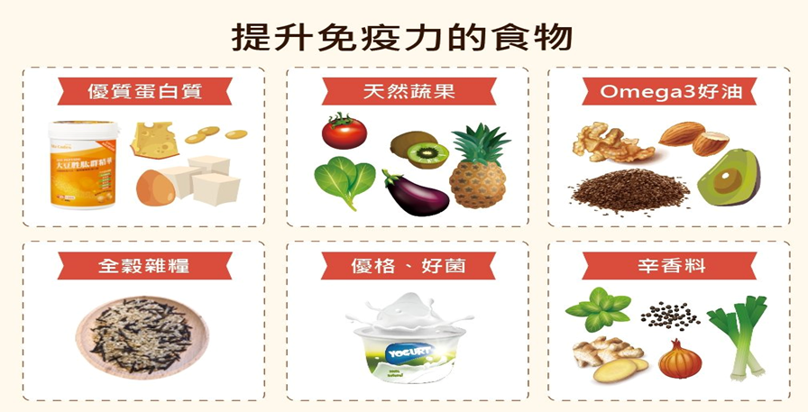
臺中市力行.太平國民小學學生午餐113年3月份菜單表
項目 | MON | TUE | WED | THU | FRI
第3週 | 2024-02-26 | 2024-02-27 | 2024-02-28 | 2024-02-29 | 2024-03-01
主食 | 金瓜米粉 | 糙米飯 |  | 藜麥飯 | 紫米飯
主菜 | 大滷桶 | 養氣雞腿 |  | *砂鍋魚煲 | 蒜泥白肉
副菜一 | 可口饅頭 | 回鍋肉炒干片 |  | 柴香蒸蛋 | 麻婆豆腐
副菜二 |  | 五彩燴瓜 |  | 鐵板銀芽 | 椒鹽高麗菜
副菜三 | 季節時蔬 | 有機蔬菜 |  | 季節時蔬 | 季節時蔬
湯 | 香菇雞湯 | 蕃茄玉米湯 |  | 鮮蔬味噌湯 | 酸菜粉絲湯
水果/飲品 | 1081118 | 1081114水果 | 休假 | 1081107豆奶
第4週 | 2024-03-04 | 2023-03-05 | 2023-03-06 | 2023-03-07 | 2023-03-08
主食 | 阿嬤油飯 | 小米飯 | 酢醬麵 | 紫米飯 | 糙米飯
主菜 | 五香滷蛋 | 沙嗲雞柳 | *鹽酥魚丁 | 軟嫩里肌排 | 芝香烤雞
副菜一 | 佛跳牆 | 香拌干絲 | 馬拉糕 | 塔香豆皮絲 | 泡菜炒粉絲
副菜二 |  | 小瓜百匯 |  | 蝦味高麗菜 | 蒲瓜鮮燴
副菜三 | 季節時蔬 | 有機蔬菜 | 季節時蔬 | 季節時蔬 | 季節時蔬
湯 | 綠豆地瓜圓湯 | 結頭菜湯 | 大魯湯 | 黃瓜排骨湯 | 日式海芽湯
水果/飲品 | 乳品 | 水果
第5週 | 2024-03-11 | 2024-03-12 | 2024-03-13 | 2024-03-14 | 2024-03-15
主食 | 肉絲燴麵疙瘩 | 糙米飯 | 蝦皮臘味飯 | 紫米飯 | 紅藜飯
主菜 | 椒鹽百頁 | 味噌肉醬 | 鐵板烤魚 | 家常紅燒肉 | 鐵板炒肉片
副菜一 | 水餃 | *花枝丸雙拼 | 蒙古炒時蔬 | 翡翠蒸蛋 | 奶香玉米
副菜二 |  | 薑絲海茸 |  | 醋溜海帶絲 | 鮮菇高麗菜
副菜三 | 季節時蔬 | 有機蔬菜 | 季節時蔬 | 季節時蔬 | 季節時蔬
湯 | 紅蔥油腐湯 | 田園鮮蔬湯 | 青木瓜排骨湯 | 綜合火鍋湯 | 和風味噌湯 | 0
水果/飲品 |  | 水果
第6週 | 2024-03-18 | 2024-03-19 | 2024-03-20 | 2024-03-21 | 2024-03-22
主食 | 粿仔條湯 | 小米飯 | 古早味炊飯 | 紫米飯 | 糙米飯
主菜 | 肉末油腐 | 蔥爆豬柳 | 味噌蔥燒肉 | 香菇雞 | *香酥豬排
副菜一 | 蒜味毛豆莢 | 關東煮 | 鹹水時蔬 | 咕咾油腐 | 番茄炒蛋
副菜二 |  | 腐皮高麗菜 |  | 彩繪青花 | 鹽烤雙薯
副菜三 | 季節時蔬 | 有機蔬菜 | 季節時蔬 | 季節時蔬 | 季節時蔬
湯 | 螺絲捲 | 椰香西米露 | 馬鈴薯營養湯 | 白玉豚骨湯 | 清水肉絲湯
水果/飲品 | 乳品 | 水果
第7週 | 2024-03-25 | 2024-03-26 | 2024-03-27 | 2024-03-28 | 2024-03-29
主食 | 傳統鹹粥 | 糙米飯 | 日式丼飯 | 紅藜飯 | 紫米飯
主菜 | 蠔油蛋豆腐 | 飄香雞腿 | 鹽烤旗魚 | *鹹酥雞 | 筍乾扣肉
副菜一 | 花生滷海結 | 砂鍋豆腐 | 鮮燴白菜羹 | 茄燒肉醬(豆腐) | 玉米肉末
副菜二 |  | 油蔥銀芽 |  | 清香高麗菜 | 翠綠鮮瓜
副菜三 | 季節時蔬 | 有機蔬菜 | 季節時蔬 | 季節時蔬 | 季節時蔬
湯 | 蒜味蘿蔔糕 | 白絲海苔湯 | 柴魚鮮菇湯 | 枸杞冬瓜湯 | 鮮蔬味噌湯
水果/飲品 |  | 水果 |  | 豆奶
◎◎全面使用臺灣豬肉 ◎本月供應有機米 佳愛餐盒食品廠

